图鉴列表
图鉴列表功能

界面

界面说明 |  |  | 图鉴列表界面
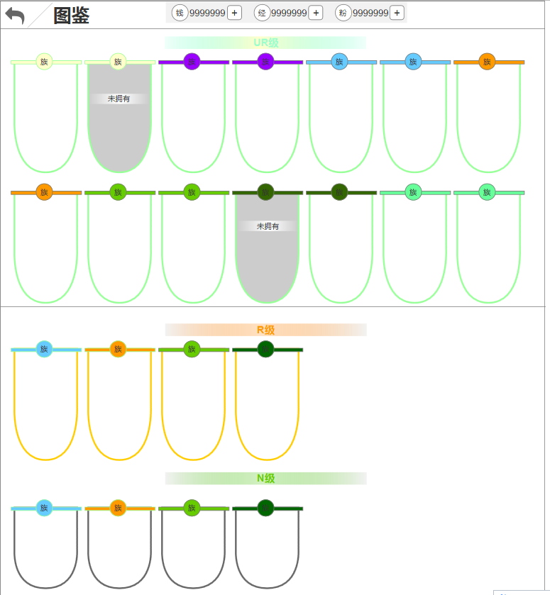
1.界面说明：
 | a.列表中的英雄包含当前版本所有英雄，分布在3个档位中
 |  | -UR级【tid#HeroHandBook002】
 |  | -R级【tid#HeroHandBook003】
 |  | -N级【tid#HeroHandBook004】
 | b.英雄板信息
 |  | -阵营
 |  | -资质框
 |  | -英雄半身像
 | c.玩家是否拥有对应英雄，显示不同
 |  | -已拥有：常规显示
 |  | -未拥有：板子置灰

2.界面操作：
 | a.界面由英雄列表界面的【图鉴】按钮进入
 | b.点击返回，回到英雄列表界面
 | c.点击任意英雄，打开此英雄的详情界面
 | d.上下滑动，查看所有英雄

3.边界：
 | a.图鉴功能入口红点：未领取奖励的英雄，英雄列表界面图鉴功能按钮显示红点
 | b.图鉴红点：未领取奖励的英雄，板子右上角显示红点
 | c.英雄详情红点：未领取奖励的英雄，传记按钮入口显示红点

规则

图鉴开启
图鉴功能开启 = 【Open_Condition表Hero字段】

图鉴规则
1.档位：图鉴共分3个档位，根据【Hero_Detail表initQuality字段】决定英雄属于哪个档位
 | a.UR档：initQuality = 4
 | b.R档：initQuality = 2
 | c.N档：initQuality = 1

2.英雄排列：每个档位规则相同
 | a.阵营优先级：根据【Hero_Detail表race字段】，5＞6＞1＞2＞3＞4＞7
 | b.race相同，按英雄序列ID排
 | c.若档位中没有567阵营英雄，则无视

3.玩家未拥有对应英雄时，该英雄的板子置灰显示，且板子上显示【tid#HeroHandBook001】文本描述，拥有后常规显示

英雄详情
英雄详情功能

界面

界面说明 |  |  | 图鉴列表界面
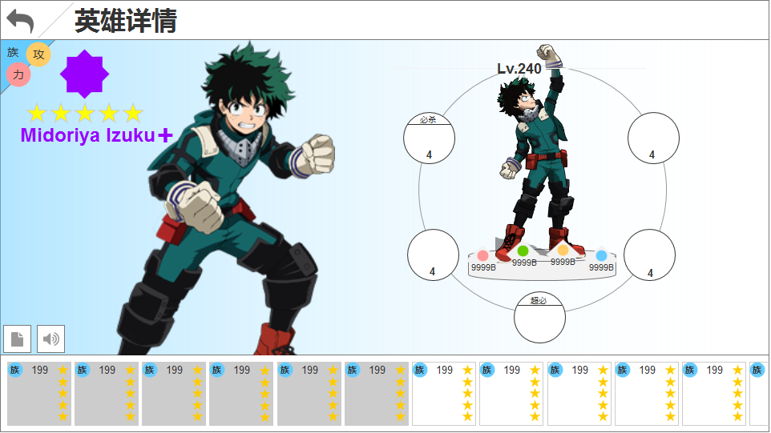
1.界面说明：
 | a.界面大体和英雄技能养成界面的详情功能相同
 | b.点击spine两侧切换英雄功能保留
 | c.点击兵人动作切换功能保留
 | d.列表英雄头像含2个状态，已拥有和未拥有
 | e.此界面展示的所有英雄，以下内容都是配置好的，不走真实数据
 |  | -品质
 |  | -等级
 |  | -属性
 |  | -技能

2.界面操作：
 | a.点击任意英雄头像，切换至该英雄的详情
 | b.点击技能，弹出对应tips
 | c.点击左下角传记按钮，弹出传记界面

3.边界：
 | a.红点：有未领取奖励的英雄以下位置显示红点
 |  | -传记按钮
 |  | -英雄头像

规则

详情规则
1.所有英雄的提前需配置的内容：
 | a.品质 = 【Hero_Detail表qualityLimit】
 | b.等级 = 【Hero_Detail表levelLimit】
 | c.技能 ：共4个，如果没有34技能则无视
 |  | -技能1 = 【Hero_Detail表skill1（最高等级）】
 |  | -技能2 = 【Hero_Detail表skill2（最高等级）】
 |  | -技能3 = 【Hero_Detail表skill3（最高等级）】
 |  | -技能4 = 【Hero_Detail表skill4（最高等级）】
 | d.攻防血属性：需要前端计算
 |  | 【（Hero_Level表hp、atk、def）+（Hero_Rank表hp、atk、def）】*【Hero_Quality表coef】

2.英雄列表排序：在图鉴列表排序的基础上，再进行一次排序
 | 已拥有并未领奖励＞未拥有＞已拥有且已领奖励的

